Sheet1
 |  | 导入BIP文件时会遇到的一些问题和解决方法

问题一：坐标偏移
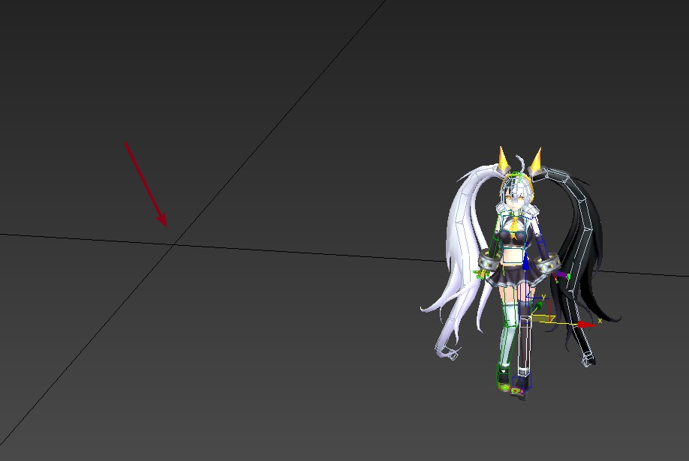

解决方法
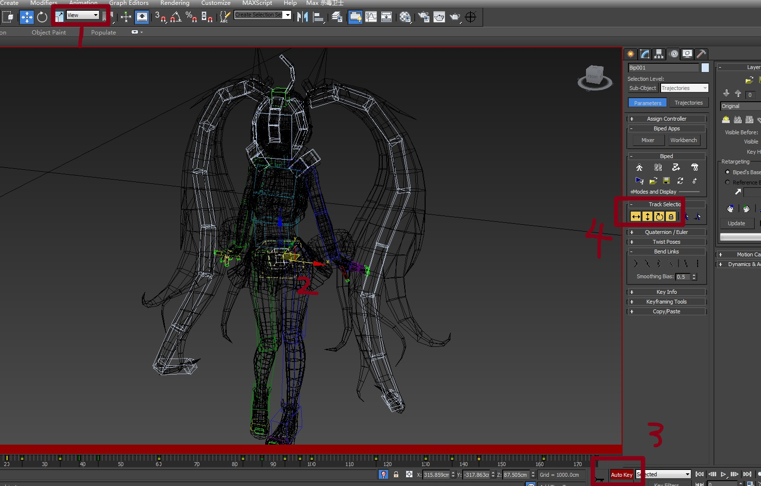
 |  |  | 这里要注意一定要选择View/视图，然后选择骨骼Bip001
 |  |  | 点击Auto Key，然后激活Track Selection下的4个按钮

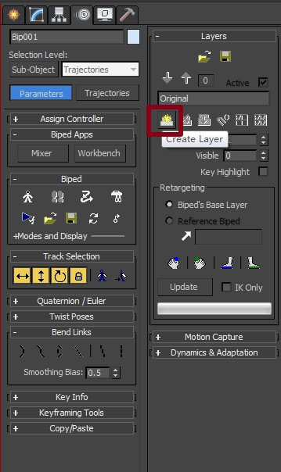

 |  | 动作面板中，激活Layers下的Create Layer

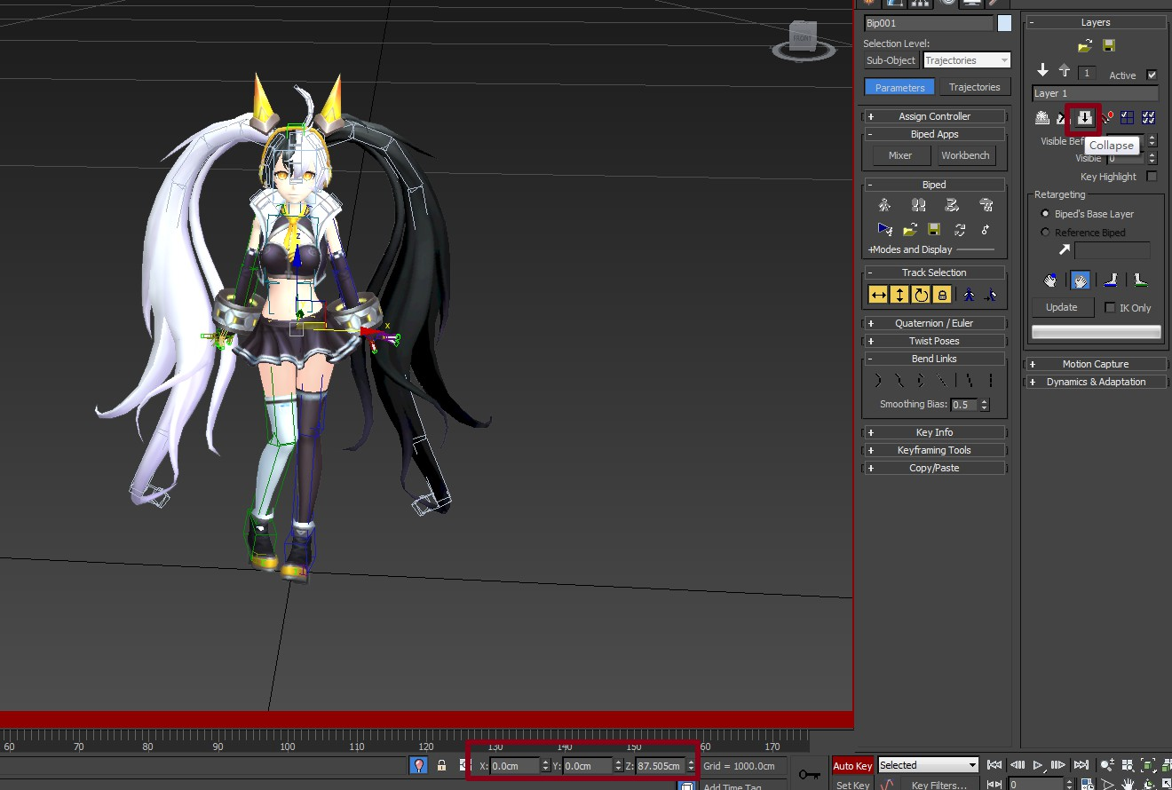

 |  |  | 将X和Y轴进行归零，Z轴不需要
 |  |  | 然后点击Collapse,再把Auto Key取消掉即可
 |  |  | 这样每一帧的坐标都回到了中心
 |  |  | 同样我们要对模型源文件进行修改的时候也可以用这个方法

问题二：弹出Keys may not be set in a layer on a retargetted limb

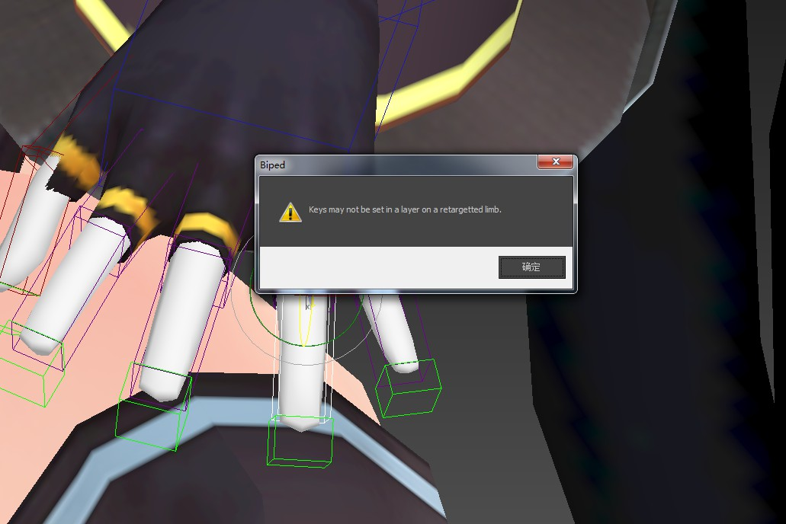

 |  |  |  | 用上面的方法进行动作修改的时候可能会弹出这个提示框，目前手指这种情况下我们是无法对动作进行修改的，因为这套动作角色手指只用了三根骨骼，而我现在套用的角色用五根，模型骨骼不一样导致的问题。

解决方法

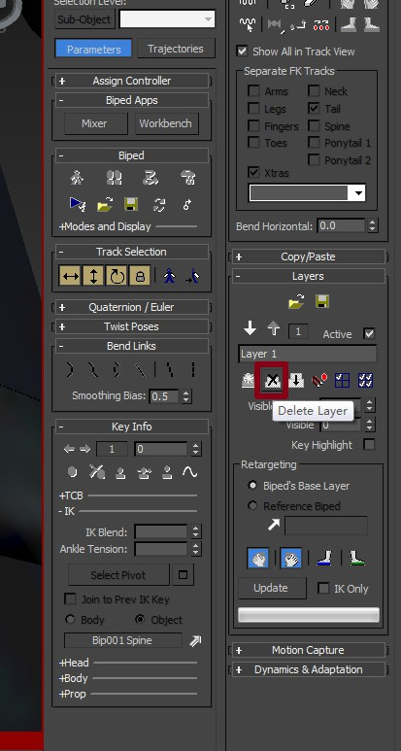

 | 先点击Delete Layer把刚刚创建的层删掉

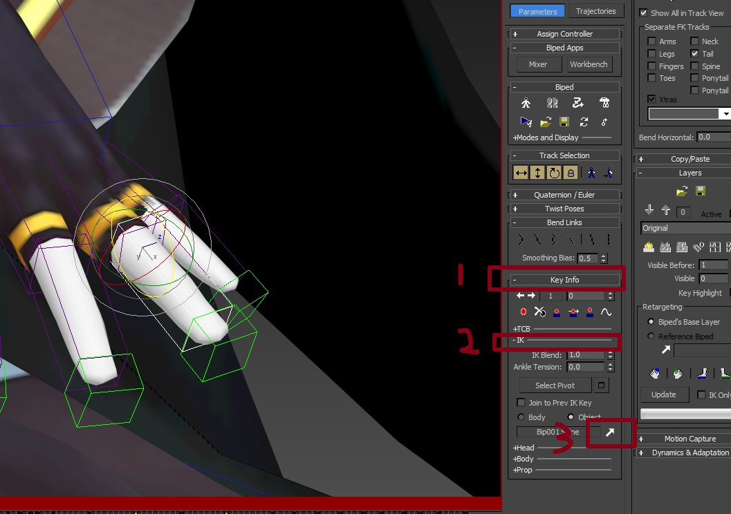

 |  |  |  | 选择有问题的手指骨骼，点击Key Info下的IK，再点击箭头按钮，再点击一下手指的骨骼问题就解决了。然后就可以激活Create Layer对动作继续修改。

